Power Test
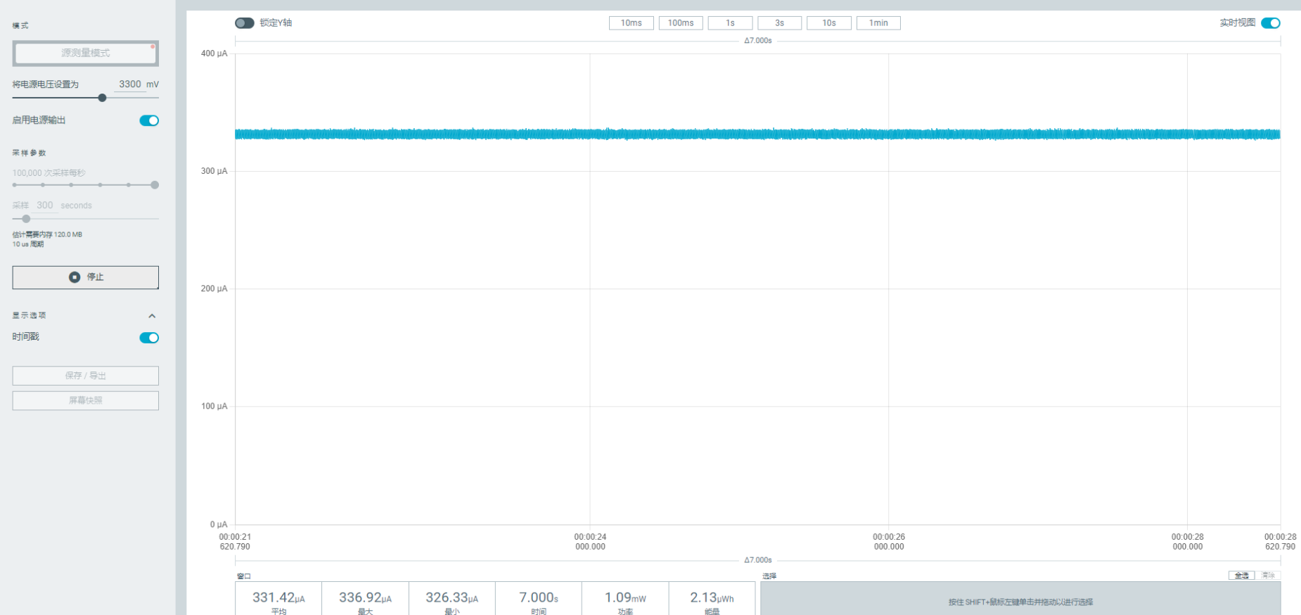
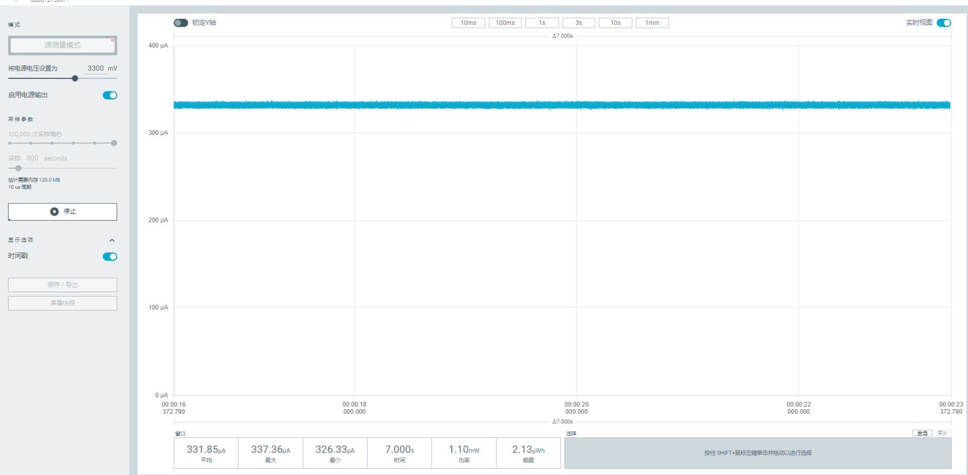
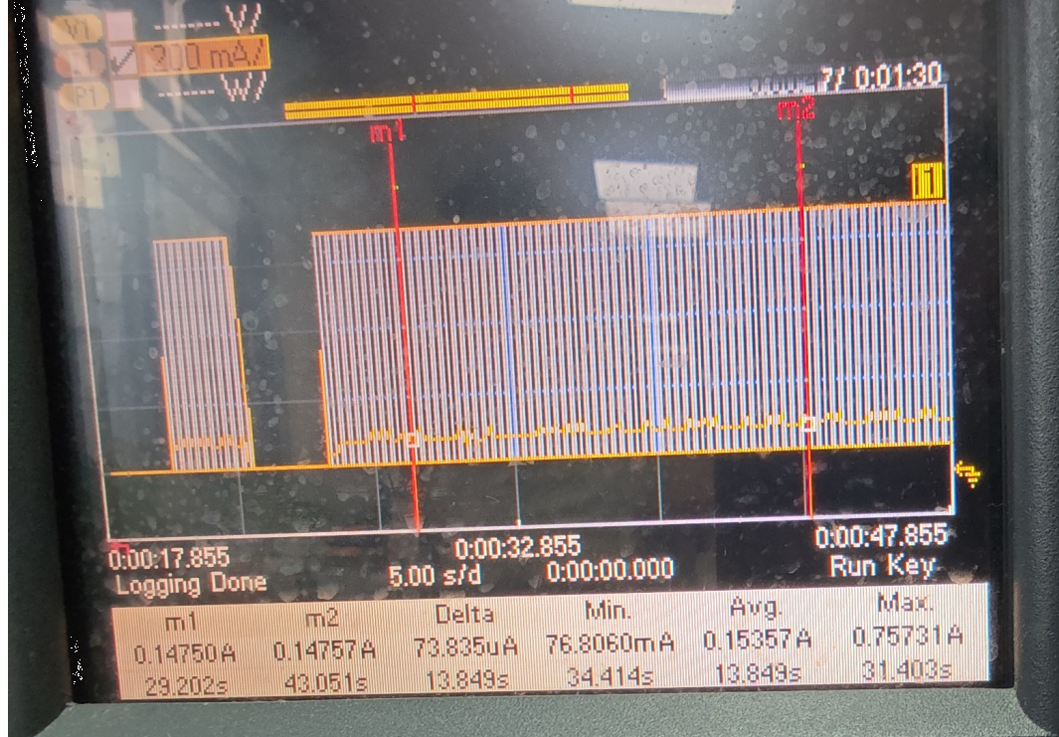
功耗测试
SN | Frequency(MHz) | Test Mode | Power in Current | Remark
Ai-SG01-P | 433 | TX | 750mA（最大值） | 29dBm,Carrier
 | 433 | RX | 15.3mA（最大值）
 | 470 | TX | 757.35mA（最大值） | 30dBm,Carrier
 | 490 | TX | 757.35mA（最大值） | 30dBm,Carrier
 | 510 | TX | 757.35mA（最大值） | 30dBm,Carrier
deep sleep/sleep | 331.42uA/331.85uA

